INDICE
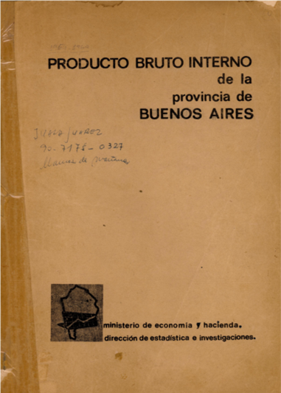

PRODUCTO BRUTO INTERNO de la provincia de BUENOS AIRES

MINISTERIO DE ECONOMIA Y HACIENDA
DIRECCION DE ESTADISTICA E INVESTIGACIONES

Cuadro 1 | PRODUCTO BRUTO INTERNO AL COSTO CORRIENTE DE FACTORES POR SECTORES ECONOMICOS En millones de m$n

Cuadro 2 | PRODUCTO BRUTO INTERNO AL COSTO CONSTANTE DE FACTORES POR SECTORES ECONOMICOS Indice Base 1960 = 100

Cuadro 3 | PRODUCTO BRUTO INTERNO AL COSTO CORRIENTE DE FACTORES POR SECTORES ECONOMICOS Composición Porcentual

Cuadro 4 | PRODUCTO BRUTO INTERNO AL COSTO CORRIENTE DE FACTORES POR GRANDES SECTORES ECONOMICOS Composición porcentual

Cuadro 5 | PRECIOS IMPLICITOS EN EL PRODUCTO BRUTO SECTORIAL Índice Base 1960 = 100

Cuadro 6 | PRODUCTO BRUTO INTERNO AL COSTO DE FACTORES RELACION PORCENTUAL PROVINCIA /NACION

Cuadro 7 | PARTICIPACION PORCENTUAL DE LA PROVINCIA EN EL PRODUCTO BRUTO INTERNO NACIONAL, A PRECIOS CONSTANTES DE 1960 POR SECTORES ECONOMICOS

Cuadro 8 | PARTICIPACION PORCENTUAL DE LA PROVINCIA EN EL PRODUCTO BRUTO INTERNO NACIONAL, A PRECIOS CONSTANTES DE 1960 POR GRANDES SECTORES ECONOMICOS

Cuadro 9 | PRODUCTO BRUTO INTERNO, POR HABITANTE, AL COSTO DE FACTORES DE 1960, POR GRANDES SECTORES ECONOMICOS (En m$n)

Cuadro 10 | PRODUCTO BRUTO INTERNO, POR HABITANTE Y POR PARTIDO, A COSTO CORRIENTE DE FACTORES Año 1964

Cuadro 11 | PRODUCTO BRUTO INTERNO AL COSTO CORRIENTE DE FACTORES POR PARTIDO Y SECTORES ECONOMICOS En miles de m$n Año 1964

